1
STT | HỌ | TÊN | PHÁI | NGÀY CÔNG | HỆ SỐ | CHỨC VỤ | ĐƠN VỊ
1 | NGUYỄN TRẦN | NA
2 | TRẦN THỊ | BÍCH
3 | LÊ THỊ PHƯƠNG | THẢO
4 | VÕ TẤN | BỬU
5 | BÙI NGỌC | HÙNG
6 | LAAMTHIJ THU | HÀ
7 | LÊ NGUYỄN CẨM | TÚ
8 | TRẦN LÊ TÚ | ANH
9 | NGUYỄN VĂN | DŨNG

Dùng lệnh Validation thiết lập các điều kiện ràng buộc sau đây:
1/ Phái chỉ nhập giá trị: Nam hoặc Nữ
2/ Ngày công: Số nguyên trong khoảng trên 15 và dưới 28
3/ Hệ số: Số thực trong khoảng 1,7 đến 5,2
4/ Cột chức vụ chọn từ danh sách: GD, PGD, TP, PP, bỏ trống
5/ Dùng chức năng Data Vali Dation hãy thiết lập điều kiện ràng buộc cho ô đơn vị chỉ cho phép nhập tối đa 3 kí tự.

3
STT | KHÁCH HÀNG | PHÒNG | NGÀY ĐẾN | NGÀY ĐI | ĐƠN GIÁ | NGÀY SINH KHÁCH HÀNG
1 | Từ Kim Mỹ | 204
2 | Lạc Tuệ Yến
3 | Nguyễn Cường
4 | Trà Thái Nguyên | 103
5 | Trần Linda | 101
6 | Nguyễn Ben
7 | Lê Na | 202
8 | Cà E | 203
9 | Đại Cathay

1/ Dùng lệnh Validation thiết lập các ràng buộc sau đây:
- Cột ngày đến chỉ chấp nhận các ngày trong tháng 10 năm 2012
- Cột ngày đi >= ngày đến hoặc bỏ trống
2/ Thiết lập cột ngày sinh khách hàng, nếu hôm nay là sinh nhật của khách hàng thì xuất hiện cảnh báo với tiêu đề là "CMSN" và nội dung là "Giảm giá 10%".

5
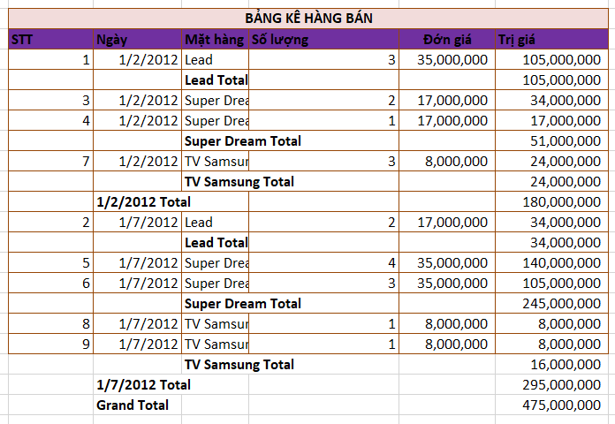
BẢNG KÊ HÀNG BÁN
STT | Ngày | Mặt hàng | Số lượng | Đớn giá | Trị giá
1 | 2012-01-02 | Lead | 3 | 35,000,000 | 105,000,000
2 | 2012-01-07 | Lead | 2 | 17,000,000 | 34,000,000
3 | 2012-01-02 | Super Dream | 2 | 17,000,000 | 34,000,000
4 | 2012-01-02 | Super Dream | 1 | 17,000,000 | 17,000,000
5 | 2012-01-07 | Super Dream | 4 | 35,000,000 | 140,000,000
6 | 2012-01-07 | Super Dream | 3 | 35,000,000 | 105,000,000
7 | 2012-01-02 | TV Samsung | 3 | 8,000,000 | 24,000,000
8 | 2012-01-07 | TV Samsung | 1 | 8,000,000 | 8,000,000
9 | 2012-01-07 | TV Samsung | 1 | 8,000,000 | 8,000,000

Dùng chức năng Subtotal tổng hợp dữ liệu theo mẫu

